DATASET
ALTERNATIF | C1 | C2 | C3 | C4 | C5 | C6 | C7 | C8 | C9 | C10
AMANDA NABABAN | 5 | 5 | 5 | 4 | 5 | 5 | 5 | 4 | 5 | 4
ARNITA NABABAN | 5 | 5 | 4 | 4 | 4 | 4 | 5 | 4 | 5 | 4
MORES NABABAN | 4 | 5 | 4 | 5 | 4 | 4 | 5 | 3 | 5 | 4
SARITUA MARPAUNG | 5 | 5 | 5 | 5 | 5 | 5 | 5 | 4 | 5 | 5
ELSA NABABAN | 4 | 5 | 4 | 4 | 4 | 5 | 5 | 3 | 5 | 5
HADI SAPUTRA | 4 | 4 | 4 | 5 | 3 | 4 | 4 | 2 | 4 | 5
IRFAN AGUS | 4 | 4 | 4 | 5 | 4 | 4 | 4 | 3 | 5 | 5
LESTARI SIBAGARIANG | 4 | 4 | 4 | 4 | 3 | 4 | 4 | 2 | 4 | 4
JOSIA NABABAN | 4 | 4 | 4 | 4 | 5 | 5 | 5 | 4 | 4 | 5
IRMA SIANIPAR | 4 | 5 | 4 | 4 | 3 | 4 | 4 | 3 | 4 | 5
LAMTIUR NABABAN | 4 | 4 | 3 | 3 | 4 | 4 | 4 | 2 | 4 | 4
RAHUL NABABAN | 4 | 3 | 4 | 4 | 3 | 4 | 4 | 2 | 4 | 4
HOSIANA NABABAN | 4 | 4 | 4 | 3 | 3 | 3 | 4 | 2 | 5 | 4
ESTER NABABAN | 4 | 3 | 4 | 4 | 3 | 4 | 4 | 2 | 4 | 3
ANWAR NABABAN | 3 | 3 | 3 | 3 | 4 | 4 | 4 | 1 | 3 | 4
MORISCA SIBAGARIANG | 3 | 3 | 4 | 3 | 3 | 3 | 4 | 1 | 4 | 4
ELFRIDA SITINJAK | 3 | 4 | 4 | 4 | 3 | 3 | 4 | 3 | 4 | 5
CREDO NABABAN | 3 | 3 | 4 | 3 | 4 | 3 | 4 | 2 | 3 | 3
SERDI SILITONGA | 3 | 2 | 3 | 3 | 3 | 4 | 3 | 1 | 3 | 3
JELMANRO SILITONGA | 3 | 3 | 2 | 3 | 3 | 3 | 3 | 2 | 3 | 3

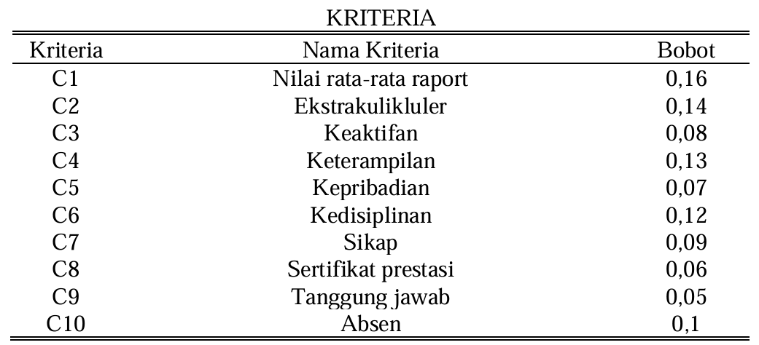

 |  |  |  |  | C1 | 0.16 |  | Kriteria | Nama Kriteria
 |  |  |  |  | C2 | 0.14 |  | C1 | Nilai rata-rata raport
 |  |  |  |  | C3 | 0.08 |  | C2 | Ekstrakurikuler
 |  |  |  |  | C4 | 0.13 |  | C3 | Keaktifan
 |  |  |  |  | C5 | 0.07 |  | C4 | Keterampilan
 |  |  |  |  | C6 | 0.12 |  | C5 | Kepribadian
 |  |  |  |  | C7 | 0.09 |  | C6 | Kedisiplinan
 |  |  |  |  | C8 | 0.06 |  | C7 | Sikap
 |  |  |  |  | C9 | 0.05 |  | C8 | Sertifikat prestasi
 |  |  |  |  | C10 | 0.1 |  | C9 | Tanggung jawab
 |  |  |  |  |  |  |  | C10 | Absen

PERBANDINGAN + AGREGASI
HASIL PERBANDINGAN PERANKINGAN MEREC + MARCOS DENGAN FUCOM + VIKOR
RANKING | MEREC + MARCOS | FUCOM + VIKOR
1 | SARITUA MARPAUNG | SARITUA MARPAUNG |  | BERDASARKAN PERBANDINGAN DARI KEDUA METODE TERSEBUT SISWA BERPRESTASI ADALAH SARITUA MARPAUNG, DIMANA PADA KEDUA METODE TERSEBUT MENEMPATI RANKING PERTAMA
2 | AMANDA NABABAN | AMANDA NABABAN
3 | JOSIA NABABAN | ELSA NABABAN
4 | ARNITA NABABAN | ARNITA NABABAN
5 | ELSA NABABAN | MORES NABABAN
6 | MORES NABABAN | JOSIA NABABAN |  | PERBANDINGAN RANKING DENGAN MENGGUNAKAN METODE SAW DAN WP BERDASARKAN JURNAL YANG KAMI GUNAKAN
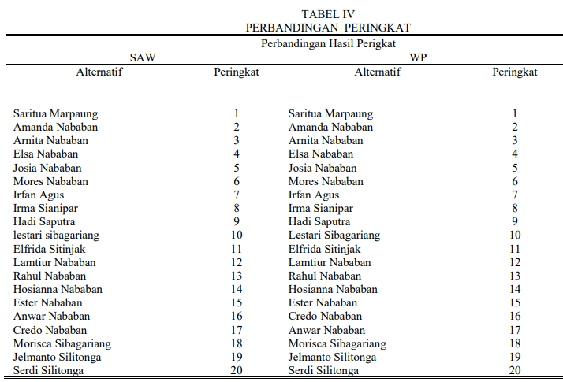
7 | IRFAN AGUS | IRFAN AGUS
8 | IRMA SIANIPAR | IRMA SIANIPAR
9 | HADI SAPUTRA | HADI SAPUTRA
10 | ELFRIDA SITINJAK | LESTARI SIBAGARIANG
11 | LESTARI SIBAGARIANG | RAHUL NABABAN
12 | RAHUL NABABAN | LAMTIUR NABABAN
13 | LAMTIUR NABABAN | ESTER NABABAN
14 | HOSIANA NABABAN | ELFRIDA SITINJAK
15 | ESTER NABABAN | HOSIANA NABABAN
16 | CREDO NABABAN | MORISCA SIBAGARIANG
17 | ANWAR NABABAN | ANWAR NABABAN
18 | MORISCA SIBAGARIANG | CREDO NABABAN
19 | JELMANRO SILITONGA | JELMANRO SILITONGA
20 | SERDI SILITONGA | SERDI SILITONGA

REKAP PERBANDINGAN RANKING SEMUA METODE
ALTERNATIF | MEREC + MARCOS | FUCOM + VIKOR | SAW | WP
AMANDA NABABAN | 2 | 2 | 2 | 2
ARNITA NABABAN | 4 | 4 | 3 | 3
MORES NABABAN | 6 | 5 | 6 | 6
SARITUA MARPAUNG | 1 | 1 | 1 | 1
ELSA NABABAN | 5 | 3 | 4 | 4
HADI SAPUTRA | 9 | 9 | 9 | 9
IRFAN AGUS | 7 | 7 | 7 | 7
LESTARI SIBAGARIANG | 11 | 10 | 10 | 10
JOSIA NABABAN | 3 | 6 | 5 | 5
IRMA SIANIPAR | 8 | 8 | 8 | 8
LAMTIUR NABABAN | 13 | 12 | 12 | 12
RAHUL NABABAN | 12 | 11 | 13 | 13
HOSIANA NABABAN | 14 | 15 | 14 | 14
ESTER NABABAN | 15 | 13 | 15 | 15
ANWAR NABABAN | 17 | 17 | 16 | 17
MORISCA SIBAGARIANG | 18 | 16 | 18 | 18
ELFRIDA SITINJAK | 10 | 14 | 11 | 11
CREDO NABABAN | 16 | 18 | 17 | 16
SERDI SILITONGA | 20 | 20 | 20 | 20
JELMANRO SILITONGA | 19 | 19 | 19 | 19
BEST | SARITUA MARPAUNG | SARITUA MARPAUNG | SARITUA MARPAUNG | SARITUA MARPAUNG

HITUNG GABUNGAN RANK DENGAN BORDA

ALTERNATIF | KE 1 | KE 2 | KE 3 | KE 4 | KE 5 | KE 6 | KE 7 | KE 8 | KE 9 | KE 10 | KE 11 | KE 12 | KE 13 | KE 14 | KE 15 | KE 16 | KE 17 | KE 18 | KE 19 | KE 20 | SKOR BORDA | PERINGKAT AKHIR
AMANDA NABABAN |  | 4 |  |  |  |  |  |  |  |  |  |  |  |  |  |  |  |  |  |  | 72 | 2
ARNITA NABABAN |  |  | 3 | 1 |  |  |  |  |  |  |  |  |  |  |  |  |  |  |  |  | 67 | 3
MORES NABABAN |  |  |  |  |  | 4 |  |  |  |  |  |  |  |  |  |  |  |  |  |  | 56 | 6
SARITUA MARPAUNG | 4 |  |  |  |  |  |  |  |  |  |  |  |  |  |  |  |  |  |  |  | 76 | 1
ELSA NABABAN |  |  |  | 2 | 2 |  |  |  |  |  |  |  |  |  |  |  |  |  |  |  | 62 | 5
HADI SAPUTRA |  |  |  |  |  |  |  |  | 4 |  |  |  |  |  |  |  |  |  |  |  | 44 | 9
IRFAN AGUS |  |  |  |  |  |  | 4 |  |  |  |  |  |  |  |  |  |  |  |  |  | 52 | 7
LESTARI SIBAGARIANG |  |  |  |  |  |  |  |  |  | 3 | 1 |  |  |  |  |  |  |  |  |  | 39 | 10
JOSIA NABABAN |  |  | 1 | 1 | 2 |  |  |  |  |  |  |  |  |  |  |  |  |  |  |  | 63 | 4
IRMA SIANIPAR |  |  |  |  |  |  |  | 4 |  |  |  |  |  |  |  |  |  |  |  |  | 48 | 8
LAMTIUR NABABAN |  |  |  |  |  |  |  |  |  |  | 1 | 2 | 1 |  |  |  |  |  |  |  | 32 | 12
RAHUL NABABAN |  |  |  |  |  |  |  |  |  |  |  | 2 | 2 |  |  |  |  |  |  |  | 30 | 13
HOSIANA NABABAN |  |  |  |  |  |  |  |  |  |  |  |  | 1 | 3 |  |  |  |  |  |  | 25 | 14
ESTER NABABAN |  |  |  |  |  |  |  |  |  |  |  |  |  | 1 | 3 |  |  |  |  |  | 21 | 15
ANWAR NABABAN |  |  |  |  |  |  |  |  |  |  |  |  |  |  |  | 2 | 2 |  |  |  | 14 | 16
MORISCA SIBAGARIANG |  |  |  |  |  |  |  |  |  |  |  |  |  |  |  |  |  | 4 |  |  | 8 | 18
ELFRIDA SITINJAK |  |  |  |  |  |  |  |  |  | 1 | 2 |  |  |  | 1 |  |  |  |  |  | 33 | 11
CREDO NABABAN |  |  |  |  |  |  |  |  |  |  |  |  |  |  |  | 2 | 2 |  |  |  | 14 | 16
SERDI SILITONGA |  |  |  |  |  |  |  |  |  |  |  |  |  |  |  |  |  |  | 1 | 3 | 1 | 20
JELMANRO SILITONGA |  |  |  |  |  |  |  |  |  |  |  |  |  |  |  |  |  |  | 3 | 1 | 3 | 19
BOBOT | 19 | 18 | 17 | 16 | 15 | 14 | 13 | 12 | 11 | 10 | 9 | 8 | 7 | 6 | 5 | 4 | 3 | 2 | 1 | 0

